PF13,14
NAMN | NOTIS | HÄMTAT Vår | Hämtat höst | kommentar. | Henrik Bergh har hämtat 5 pkt extra kryssad på Louise Bergh (tagit från F07/08/09)
Philip Hallberg |  | x
Elis Bergh |  | x
Minna Berntsson Mirmark | slutat?
Folke de Maré |  | x
Vilhelm Olhammer | slutat?
Liam Guslén |  | x
Vidar Fernström |  | x +2pkt
Axel Niska | bytt till P11,12
Rasmus Olvén-Lindberg | slutat?
Ibraheem Hussain | bytt till P11,12
Blaise Ngena | slutat?
Göte Franzén |  | x
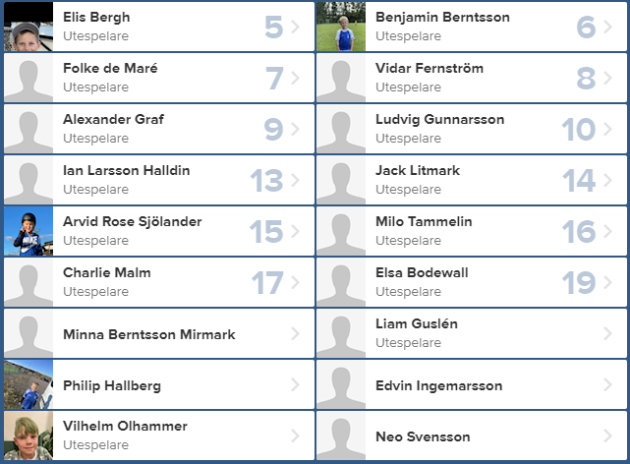
Oskar Olhammar | bytt till P11,12
Noah Jaconelli Lindberg |  | x
Willgott Sjökrans | slutat?
Jack Litmark |  | x
Ian Larsson Halldin | Ersätter | x +2pkt
Alexander Graf |  |  | x
Milo Tammelin
Benjamin Berntsson |  | x
Charlie Malm | slutat?
Elsa Bodewall | slutat?
Neo Svensson
Edvin Ingemarsson |  | x
John Ivarsson
Emil Börjesson | bytt till P11,12
Liam Sjöström |  | x
Alwin Andersson Nilsson | ny |  | x
Dieudonne Atembo | slutat?
Anton Carlsson | ny
Ahmet Eken | ny
Alfred Eriksson | Ny |  | x
Erik Logg | ny |  | x
Benson Ntambwe | ny
Sid Rees Ivarsson | Ny |  | x
Kisimba Severin, ny | ny
Bernad Thorsell | Ny
Lukas Thun | Ny
Linus Magnusson | ny |  | x

